Slide 1
 |  |  | (đã trừ cp hoa hồng) | (đã trừ cp hoa hồng)
 | Doanh thu hàng tháng | Doanh thu LK | LN hàng tháng | LN LK | Cp hoa hồng | Cp hoa hồng LK
 | tr.đ | tr.đ | tr.đ | tr.đ | tr.đ | tr.đ
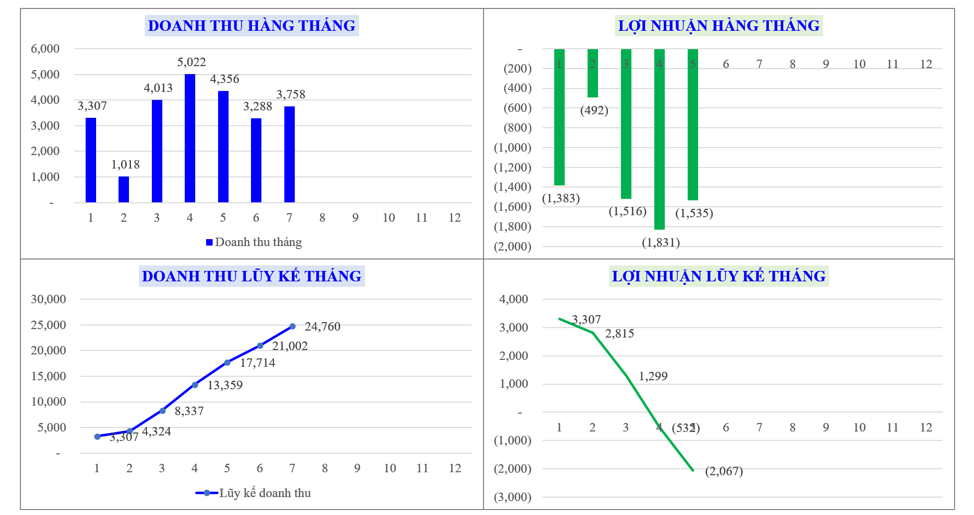
1 | - | - | - | - | - | -
2 | 7,466 | 7,466 | 811 | 811 | 554 | 554 | -
3 | 2,755 | 10,221 | 421 | 1,232 | 206 | 759 | -
4 | 2,243 | 12,463 | 197 | 1,429 | 164 | 923 | -
5 | 1,360 | 13,823 | (88) | 1,341 | 96 | 1,019 | -
6 | 1,780 | 15,603 | 97 | 1,438 | 128 | 1,147 | -
7 | 340 | 15,943 | (20) | 1,419 | 24 | 1,171 | 32
8 | 1,456 | 17,399 | 186 | 1,604 | 106 | 1,277 | -
9 | 4,057 | 21,456 | 99 | 1,703 | 296 | 1,573 | -
10 | 2,456 | 23,912 | 74 | 1,777 | 177 | 1,749 | -
11 | 2,869 | 26,781 | 168 | 1,945 | 207 | 1,956 | -
12 | 1,785 | 28,566 | (249) | 1,697 | 129 | 2,085 | (249)

Trình bày
 | Từ tháng: | 1
 | Đến tháng: | 12

STT | CHỈ TIÊU | Từ tháng 1 đến tháng 12
 |  | Cơ cấu liệu | Sản lượng | Đơn giá | Tổng | % giá bán
 |  |  | (tấn) | (đ/kg) | (tr. VND)
1 | Doanh thu |  | 1,544 | 18,501 | 28,566 | 100%
2 | Giá vốn hàng bán |  |  | 16,052 | 24,784 | 87%
2.1 | Nguyên vật liệu |  |  | 10,621 | 16,399 | 57%
 | Đầu keo PET | 33.9% | 523 | 8,941 | 4,675 | 48%
 | Phó sản PET làm dây đai | 54.8% | 845 | 9,216 | 7,791 | 50%
 | Vảy PET B4 | 11.4% | 176 | 22,387 | 3,933 | 121%
2.2 | Hao hụt | 4.1% | 63 | 431 | 665 | 2%
2.3 | Gia công |  | 1,544 | 5,000 | 7,720 | 27%
3 | Lãi gộp |  |  | 2,449 | 3,781 | 13%
 | %Lãi gộp |  |  | 13.2% | 13.2%
 | Chi phí hoa hồng |  | 1,544 | 1,350 | 2,085 | 7%
 | %Cp hoa hồng |  |  | 7.3% | 7.3%
4 | Lãi gộp sau hoa hồng |  |  | 1,099 | 1,697 | 6%
 | %Lãi gộp sau hoa hồng |  |  | 5.9% | 5.9%

5 | Dòng tiền thu |  |  | 12,151 | 18,761

